PORTADA
Panel de cuantificación del desperdicio alimentario fuera del hogar

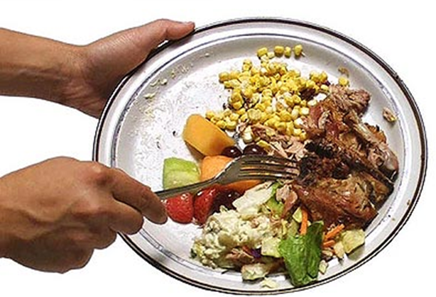
 | Alimentacion
 |  | Principales variables
 |  | Perfil sociodemografico
 |  | Motivos de consumo
 | Alimentos
 |  | Principales variables
 |  | Perfil sociodemografico
 | Bebidas
 |  | Principales variables
 |  | Perfil sociodemografico
 | Aperitivos
 |  | Principales variables
 |  | Perfil sociodemografico

 | Metodología

 | Conclusiones

